A1 e A2
x = conc na água cobalto (Bq/m3) x Bp /1000

RADIONUCLÍDEO | Conc. (Bq/m³)* | Si (fração do radionuclídeo) | Ai (Bq) | RADIONUCLÍDEOS | Concentração da atividade da água do mar (Bq/m³) | Constante de decaimento h-1 | Fator de bioacumulação [(Bq/Kg)/(Bq/m³)] |  | Kd(L/Kg) Água Salina | Concentração do Radionuclídeo (Bq/Kg) |  |  | Limites para Notificação - Report Level e LLD - NUREG 1301
 |  |  |  |  |  |  | Peixe | Invertebrados | Sedimento | Peixe | Invertebrados | Sedimento |  | Água (Bq/m³) |  | Peixe (Bq/Kg) |  | Invertebrado (Bq/Kg) |  | Sedimento (Bq/Kg)
Co-58 | 1.52E+08 | 7.59E-01 | 2.04E+11 | Co-58 | 1.85E+01 | 4.07E-04 | 1.00E+00 | 5.00E+00 | 2.00E+05 | 1.85E+01 | 9.24E+01 | 3.27E+00 | Co-58 | 5.60E+02 | 3.70E+04 | 9.62E+00 | 3.70E+02 | * | * | * | *
Co-60 | 6.82E+06 | 3.40E-02 | 9.16E+09 | Co-60 | 8.30E-01 | 1.50E-05 | 1.00E+00 | 5.00E+00 | 2.00E+08 | 8.30E-01 | 4.15E+00 | 3.91E+00 | Co-60 | 5.60E+02 | 1.11E+04 | 4.81E+00 | 3.70E+02 | * | * | * | *
Cr-51 | 3.35E+07 | 1.67E-01 | 4.50E+10 | Cr-51 | 4.08E+00 | 1.04E-03 | 2.00E-01 | 8.00E-01 | 5.00E+04 | 8.16E-01 | 3.26E+00 | 2.82E-01 | Cr-51 | * | * | * | * | * | * | * | *
Cs-137 | 7.14E+05 | 3.56E-03 | 9.59E+08 | Cs-137 | 8.69E-02 | 2.64E-06 | 0.1 | 0.03 | 3.00E+03 | 8.69E-03 | 2.61E-03 | 1.19E+00 | Cs-137 | 5.60E+02 | 1.85E+03 | 4.81E+00 | 7.40E+01 | * | * | 6.67E+00 | 5.45E+00
Mn-54 | 1.60E+06 | 7.99E-03 | 2.15E+09 | Mn-54 | 1.95E-01 | 9.25E-05 | 0.4 | 5 | 2.00E+05 | 7.79E-02 | 9.74E-01 | 1.52E-01 | Mn-54 | 5.60E+02 | 3.70E+04 | 4.81E+00 | 1.11E+03 | * | * | * | *
Sb-124 | 4.26E+06 | 2.13E-02 | 5.72E+09 | Sb-124 | 5.18E-01 | 4.80E-04 | 0.4 | 0.4 | 1.00E+03 | 2.07E-01 | 2.07E-01 | 7.78E-02 | Sb-124 | * | * | * | * | * | * | * | *
Sb-125 | 1.16E+06 | 5.79E-03 | 1.56E+09 | Sb-125 | 1.41E-01 | 2.87E-05 | 0.4 | 0.4 | 1.00E+03 | 5.65E-02 | 5.65E-02 | 3.55E-01 | Sb-125 | * | * | * | * | * | * | * | *
Zr-95 | 2.73E+05 | 1.36E-03 | 3.67E+08 | Zr-95 | 3.33E-02 | 4.51E-04 | 0.02 | 5 | 1.00E+06 | 6.65E-04 | 1.66E-01 | 5.31E-03 | Zr-95 | * | * | * | * | * | * | * | *
Total | 2.00E+08 | 1.00E+00 | 2.69E+11 | Total | 2.4377E+01
* Dados fornecidos pela Divisão de Química de Angra 1 (DQAU.O)
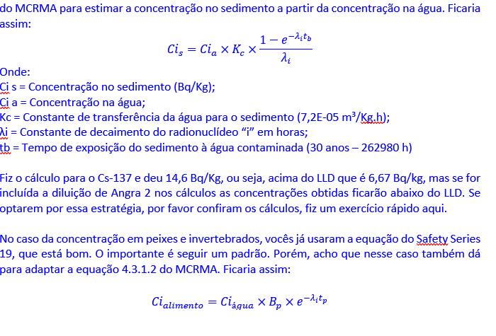
TAR |  | ANGRA 1 e 2
Capacidade (m³) | 1.34E+03 | Vazão de circulação (m³/ano) | 1.103E+10
Atividade (Bq/ano) | 2.69E+11

 |  |  |  |  |  |  |  |  |  |  |  | 7.387524 |  |  | 0

 |  |  |  |  |  |  |  |  |  |  |  |  |  |  | 0.00E+00

